Revierinformation
Logo hier einfügen! |  |  |  | Formular Revierinformationen

 |  |  |  | Formular zur Information der Reinigungskräfte
 |  |  |  | Das Dokument ist in der Putzkammer für jedes Objekt / Revier offen sichtbar aufzuhängen

Objekt: |  |  |  |  |  |  |  |  |  |  |  |  |  | Reinigungswagen mit rotem Eimer (Schmutzwasser) und blauem Eimer (Reinigungslösung) und Presse

Etage: |  |  |  |  |  | Bereich:

Reinigungszeit:

Reinigungsturnus:
 |  |  | Mo |  | Di |  | Mi |  | Do |  | Fr | Sa | So | Farbcodierung:

 |  |  |  |  |  |  |  |  |  |  |  |  |  | BLAU für alle Oberflächen, Tische, Stühle, Schränke

Firmendaten:

 | Name: |  |  |  |  |  |  |  |  |  |  |  |  | ROT für Urinale, WC- Becken und Sitzflächen

 | Adresse:

 | Telefon Zentrale: |  |  |  |  |  |  |  |  |  |  |  |  | Gelb für Waschbecken, Spiegel und restliche Sanitärbereiche

 | Ansprechpartner: |  |  |  |  |  |  |  |  | Telefon:

 |  |  |  |  |  |  |  |  |  |  |  |  |  | GRÜN für Küchen / Teeküchen
 | Ansprechpartner: |  |  |  |  |  |  |  |  | Telefon:

Hausmeister/- Verantwortlicher: |  |  |  |  |  |  |  |  |  |  |  |  |  | ---------------------------------------------------------------------------
 |  |  |  |  |  |  |  |  |  |  |  |  |  | Bei Fußbodenreinigung immer am Anfang und Ende der Fläche Warnschilder aufstellen
 | Name: |  |  |  |  |  |  |  |  | Telefon:

Reklamationen / Mängel / Schäden

u | Erstmalige und kleine Mängel, genauso wie wiederkehrende oder grundsätzliche Beschwerden melden Sie bitte dem Hausmeister. |  |  |  |  |  |  |  |  |  |  |  |  | Weitere Hinweise

 |  |  |  |  |  |  |  |  |  |  |  |  |  | u | Die Reinigungskräfte wurden in die Hausordnung eingewiesen und sind angehalten,gegenüber dem Kunden Höflich aber distanziert aufzutreten.
Vorgaben für die Reinigungskraft

u | Auf ordentliche Arbeitskleidung und das Tragen des Firmenausweises ist zu achten!
 |  |  |  |  |  |  |  |  |  |  |  |  |  | u | Leistungen, die nicht in der Reinigungs-Leistungsbeschreibung vereinbart wurden, dürfen nicht von den Reinigungskräften durchgeführt werden.

u | Die Müllentsorgung ist getrennt durchzuführen (transparenter Müllsack = Papier / dunkler Müllsack = Restmüll)

 |  |  |  |  |  |  |  |  |  |  |  |  |  | Falttechnik für Reinigungstücher
u | Die Anwendung des Farbsystems bei Eimer und Wischtuch und die vorgegebene Dosierung ist unbedingt zu beachten!
 |  |  |  |  |  |  |  |  |  |  |  |  |  | Falttechnik bei Einsatz Reinigungs- tücher (16 Arbeitsflächen)

Legende: |  |  |  |  |  |  |  | 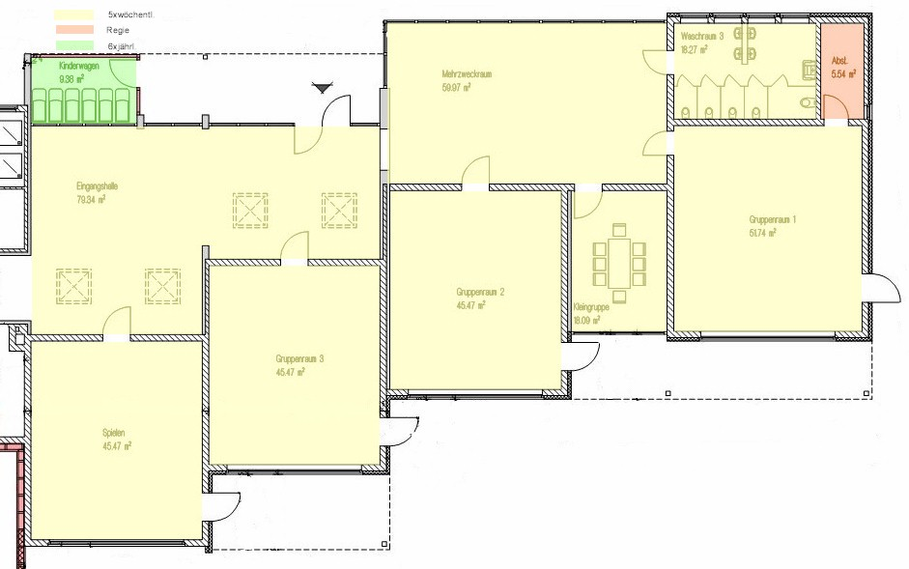 Gebäudeplan:
1 |  | 1 x wöchentl.
2 |  | 2 x wöchentl.
3 |  | 3 x wöchentl.
4 |  | 4 x wöchentl.
5 |  | 5 x wöchentl.
1/4 |  | 1x Nass-/ 4x Feuchtreinigung
2/3 |  | 2x Nass-/ 3x Feuchtreinigung
3/2 |  | 3x Nass-/ 2x Feuchtreinigung
6 |  | 6 x wöchentl.
3/3 |  | 3x Nass-/ 3x Feuchtreinigung
SoF |  | Sonn/Feiertag
1m |  | 1 x monatl.
2m |  | 2 x monatl.
1j |  | 1x jährlich
2j |  | 2x jährlich
3j |  | 3x jährlich
6j |  | 6x jährlich
nB |  | nach Bedarf
kR |  | keine Reinigung
R |  | Regiearbeit

© IfD-Institut

 |  |  | © IfD-Institut

 | © IfD-Institut

